상품제안서
밀룩스12지신캐릭터펜 | 상품코드: S38216

 |  |  |  |  |  |  | 02-713-8555 | www.synergygift.co.kr
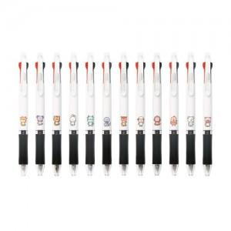

【상세/제작정보】 | <p><span style="font-size: 14pt;">※ 1BOX당 택배비 : 4,000원(VAT별도)</span>&nbsp;</p>

【인쇄/포장옵션】 | 실크 / OPP(비닐)

【공급단가】 | 수량 | 500~ | 1,000~ | 3,000~ | 5,000~ | 10,000~
*VAT별도 | 단가 | 520원 | 500원 | 490원 | 460원 | 460원

【상품 URL】 | https://www.synergygift.co.kr:443/src/goods_detail.php?gdno=38216

